tile01
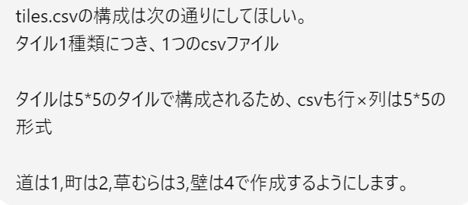
0は教会
3 | 3 | 3 | 3 | 3
3 | 3 | 3 | 3 | 3
3 | 3 | 0 | 3 | 3
3 | 3 | 1 | 3 | 3
3 | 3 | 1 | 3 | 3

tile02
0は教会
3 | 3 | 3 | 3 | 3
3 | 3 | 3 | 3 | 3
3 | 3 | 0 | 3 | 3
3 | 3 | 3 | 3 | 3
3 | 3 | 3 | 3 | 3

tile03
0は教会
2 | 2 | 2 | 2 | 2
2 | 2 | 2 | 2 | 2
2 | 2 | 4 | 2 | 2
2 | 2 | 2 | 2 | 2
2 | 2 | 2 | 2 | 2

tile04
0は教会
3 | 3 | 1 | 3 | 4
3 | 3 | 1 | 3 | 2
3 | 3 | 1 | 3 | 2
3 | 3 | 1 | 3 | 2
3 | 3 | 1 | 3 | 4

tile05
4 | 2 | 2 | 2 | 4
3 | 3 | 3 | 3 | 3
3 | 3 | 3 | 3 | 3
3 | 3 | 3 | 3 | 3
0は教会
3 | 3 | 3 | 3 | 3

tile06
4 | 3 | 3 | 3 | 4
2 | 2 | 2 | 2 | 2
2 | 2 | 2 | 2 | 2
2 | 2 | 2 | 2 | 2
0は教会
4 | 3 | 3 | 3 | 4

tile07
4 | 3 | 3 | 3 | 4
2 | 3 | 3 | 3 | 2
2 | 3 | 3 | 3 | 2
2 | 3 | 3 | 3 | 2
0は教会
4 | 3 | 3 | 3 | 4

tile08
3 | 3 | 3 | 3 | 4
3 | 3 | 3 | 3 | 2
3 | 3 | 3 | 3 | 2
3 | 3 | 3 | 3 | 2
0は教会
4 | 2 | 2 | 2 | 4

tile09
4 | 2 | 2 | 2 | 4
3 | 3 | 3 | 3 | 3
3 | 3 | 1 | 1 | 1
3 | 3 | 1 | 3 | 3
0は教会
3 | 3 | 1 | 3 | 3

tile10
3 | 3 | 1 | 3 | 4
3 | 3 | 1 | 3 | 2
1 | 1 | 1 | 3 | 2
3 | 3 | 3 | 3 | 2
0は教会
3 | 3 | 3 | 3 | 4

tile11
3 | 3 | 1 | 3 | 4
3 | 3 | 1 | 3 | 2
1 | 1 | 1 | 3 | 2
3 | 3 | 1 | 3 | 2
0は教会
3 | 3 | 1 | 3 | 4

tile12
2 | 2 | 2 | 2 | 4
2 | 3 | 3 | 3 | 3
2 | 3 | 3 | 3 | 3
2 | 3 | 3 | 3 | 3
0は教会
4 | 3 | 3 | 3 | 3

tile13
2 | 2 | 2 | 2 | 4
2 | 3 | 3 | 3 | 3
2 | 3 | 1 | 1 | 1
2 | 3 | 1 | 3 | 3
0は教会
4 | 3 | 1 | 3 | 3

tile14
2 | 2 | 2 | 2 | 2
2 | 2 | 2 | 2 | 2
2 | 2 | 2 | 2 | 2
2 | 2 | 3 | 2 | 2
0は教会
4 | 3 | 3 | 3 | 4

tile15
2 | 2 | 2 | 2 | 2
2 | 2 | 2 | 2 | 2
2 | 2 | 2 | 2 | 2
2 | 2 | 1 | 2 | 2
0は教会
4 | 3 | 1 | 3 | 4

tile16
3 | 3 | 1 | 3 | 3
3 | 3 | 1 | 3 | 3
3 | 3 | 1 | 3 | 3
3 | 3 | 1 | 3 | 3
0は教会
3 | 3 | 1 | 3 | 3

tile17
3 | 3 | 3 | 3 | 3
3 | 3 | 3 | 3 | 3
1 | 1 | 1 | 3 | 3
3 | 3 | 1 | 3 | 3
0は教会
3 | 3 | 1 | 3 | 3

tile18
3 | 3 | 3 | 3 | 3
3 | 3 | 3 | 3 | 3
1 | 1 | 1 | 1 | 1
3 | 3 | 1 | 3 | 3
0は教会
3 | 3 | 1 | 3 | 3

tile19
3 | 3 | 1 | 3 | 3
3 | 3 | 1 | 3 | 3
1 | 1 | 1 | 1 | 1
3 | 3 | 1 | 3 | 3
0は教会
3 | 3 | 1 | 3 | 3

